フロー図
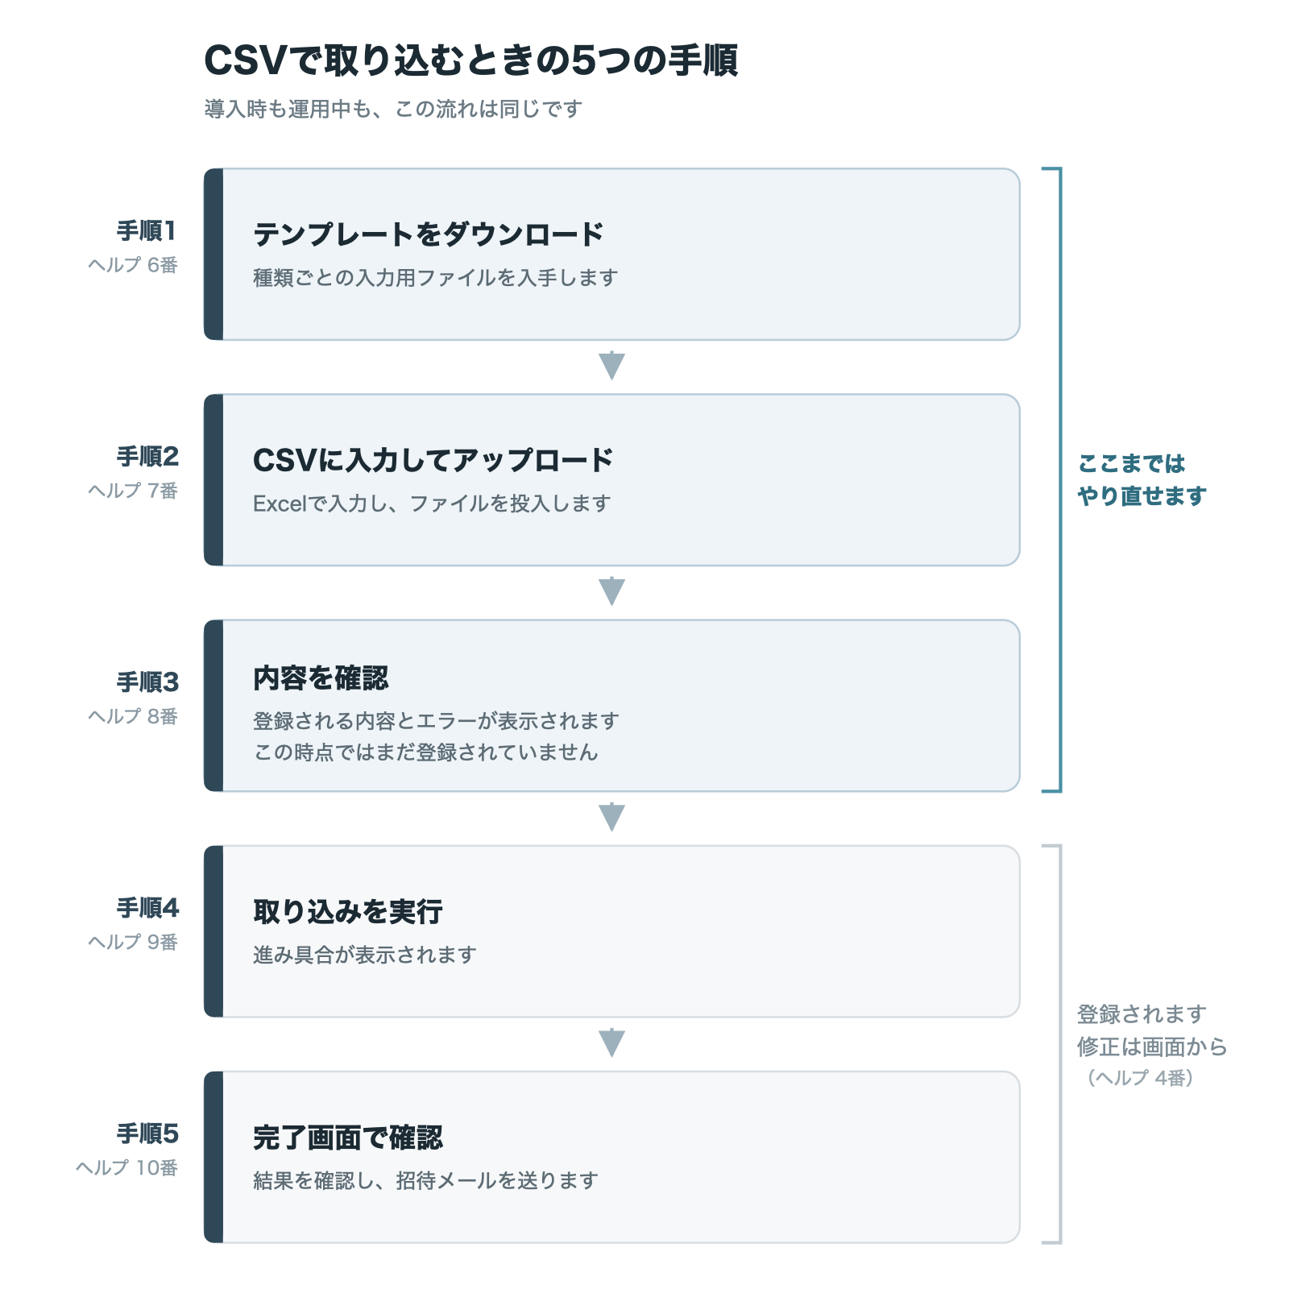
本文に挿入する図です。PNG と SVG がヘルプページのフォルダにあります。
掲載時はこの図を貼り、直下の表は削除して構いません（内容は同じです）。

1番 はじめて登録するときの順番
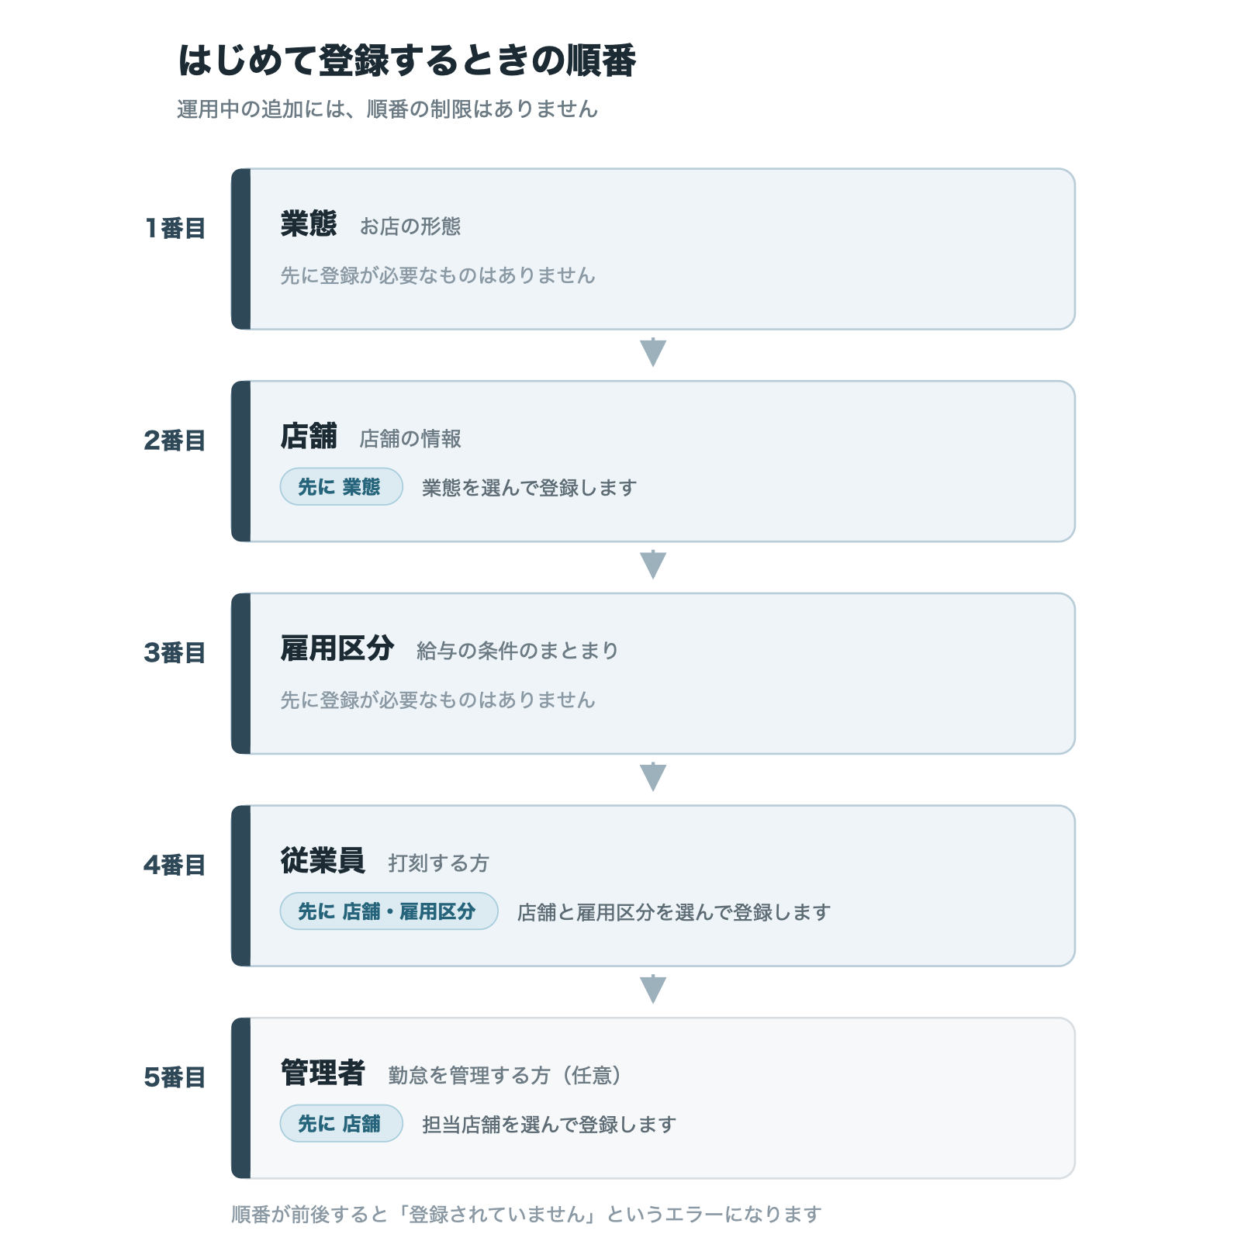

6番 CSVで取り込むときの5つの手順

